상품제안서
구름메모잇 간지 디귿자형 | 상품코드: S44574

 |  |  |  |  |  |  | 02-713-8555 | www.synergygift.co.kr
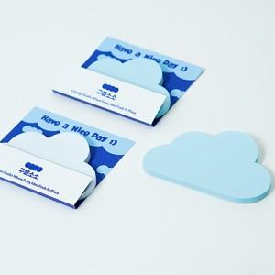  

【상세/제작정보】

【인쇄/포장옵션】 | 간지 풀컬러 / OPP(비닐)

【공급단가】 | 수량 | 100~ | 300~ | 1,000~ | 3,000~ | 10,000~
*VAT별도 | 단가 | 2,030원 | 1,620원 | 1,300원 | 1,280원 | 1,240원

【상품 URL】 | https://www.synergygift.co.kr:443/src/goods_detail.php?gdno=44574

